Données

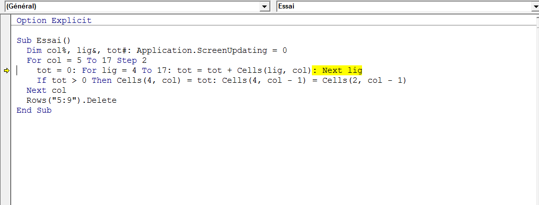
NOM | N° | Année | IRG | Montant IRG | IBS | Montant IBS | TAP | Montant TAS | REV.LOC | Montant REV.LOC | TVA | Montant TAV | Amende | Montant Amende | IFU | Montant IFU | IBM | Montant IBM | TPF | Montant TPF | Total | PEN | Total Gle

E….. B……………. | 25 | 2014 | IRG | 5250.00 |  |  |  |  |  |  |  |  | Amende | 1312.00 |  |  |  |  |  |  | 6562.00 | 1640.50 | 8202.50
E….. B……………. | 25 | 2014 |  |  |  |  |  |  |  |  |  |  | Amende | 10000.00 |  |  |  |  |  |  | 10000.00 | 2500.00 | 12500.00
E….. B……………. | 25 | 2014 |  |  | IBS | 17500.00 |  |  |  |  |  |  | Amende | 4375.00 |  |  |  |  |  |  | 21875.00 | 5468.75 | 27343.75
M….. R……………. | 25 | 2014 |  |  |  |  | TAP | 7000.00 |  |  |  |  | Amende | 1750.00 |  |  |  |  |  |  | 8750.00 | 2187.50 | 10937.50
L….. S……………. | 25 | 2014 |  |  |  |  |  |  |  |  | TVA | 59500.00 |  |  |  |  |  |  |  |  | 59500.00 | 14875.00 | 74375.00
L….. S……………. | 25 | 2014 |  |  |  |  |  |  |  |  |  |  | Amende | 14875.00 |  |  |  |  |  |  | 14875.00 | 3718.75 | 18593.75

